18表、19表
18表 自動車保有台数・リーバス利用人員の推移

 | 自動車保有台数 | 軽自動車保有台数 | リーバス利用人員
平成28年度 | 56,844 | 44,974 | 232,558
29年度 | 56,858 | 44,730 | 228,707
30年度 | 56,579 | 44,735 | 245,308
令和元年度 | 56,354 | 44,708 | 232,418
2年度 | 56,012 | 44,534 | 177,461

19表 リーバス利用人員 -令和2年度-

（単位：人）

 |  |  |  |  |  |  |  | 小来川・森崎 |  |  |  | 6,079

古峰原 |  |  | 32,728

※

 |  |  |  | 上久我・石裂 |  |  |  |  | 17,505 |  |  |  |  |  |  | 18,741

 |  |  |  |  |  |  |  |  |  |  |  |  |  |  |  | 文化活動交流館

 |  |  |  |  |  |  |  |  |  |  |  |  |  | 市街地
 |  |  |  |  |  |  |  |  |  |  | 16,808
 | 上五月 |  |  |  | 11,048
 |  |  |  |  |  |  |  |  |  | 下南摩・運動公園

 |  |  |  |  |  |  |  |  |  |  |  |  |  |  |  | 12,828

山の神 |  |  | 17,349 |  |  |  | 21,656 |  |  |  |  |  |  |  | 鹿沼南高校

 |  |  |  |  |  | 口粟野車庫 |  |  |  |  |  |  |  |  |  |  |  | 18,082

 |  |  |  |  |  |  |  |  |  |  |  |  |  |  |  |  | 運転免許ｾﾝﾀｰ

 |  |  |  |  |  |  |  |  |  |  |  | 南押原 | 4,637

 |  | （注） ※印は令和2年10月1日お買いものバスとして路線変更

8‐3、8-4、8-5
 |  |  |  |  |  |  |  | 8-3 リ ー バ ス | 利 用 人 員
(単位：人） |  |  |  |  |  |  |  |  |  |  |  | （各年度）
年 度 | 総 数 | 鹿沼駅～ | 鹿沼駅～ | 平和タクシー ～ | 新・鹿沼宿 ～ | 鹿沼駅～ | 鹿沼駅～ | 文化活動 交流館～ | 鹿沼駅～ | 鹿沼駅～ | 鹿沼駅～ | 鹿沼駅～
 |  | 上久我・ 石裂 | 下南摩・ 運動公園 | 小来川 森崎 | 免許 センター | 南押原 | 鹿沼南高校 | 文化活動交流館 (花木センター) | 古峰原 | 山の神 | 上五月 | 口粟野車庫
 |  |  |  |  |  |  | （公設市場線を 含む）
※1
※１
※1
※１
※１
※1
※１
※１
※1
※１
※１
平成28年度 | 232,558 | 18,106 | 21,232 | 7,922 | 16,184 | 6,464 | 22,262 | 26,615 | 46,754 | 22,959 | 12,544 | 31,274
29 | 228,707 | 19,034 | 21,379 | 7,245 | 16,818 | 6,776 | 16,885 | 28,443 | 42,677 | 25,275 | 13,553 | 30,622
30 | 245,303 | 19,291 | 23,186 | 7,363 | 18,338 | 7,046 | 13,911 | 27,967 | 48,787 | 29,185 | 15,106 | 35,123
令和元 | 232,418 | 20,039 | 22,743 | 8,085 | 20,106 | 7,727 | 14,658 | 28,655 | 42,158 | 24,391 | 13,925 | 29,931
※
令和2年度 | 177,461 | 17,505 | 16,808 | 6,079 | 18,082 | 4,637 | 12,828 | 18,741 | 32,728 | 17,349 | 11,048 | 21,656
資料：市民部調
（注） ※印は令和2年10月1日お買いものバスとして路線変更

8-4 予約バス（デマンド交通）利用人員
(単位：人） |  |  |  |  |  |  |  | （各年度）
年 度 | 総 数 | 粕尾 | 入粟野・中粟野 | 永野 | 口粟野・清洲 | 板荷・菊沢 | 北押原・南押原・北犬飼 | 松原地区等
 |  | 平成21年11月～ | 平成22年5月～ | 平成22年11月～ | 平成22年11月～ | 平成22年11月～ | 平成22年11月～ | 平成23年11月～
平成28年度 | 35,059 | 15,782 |  |  |  | 5,381 | 9,277 | 4,619
29 | 33,739 | 15,442 |  |  |  | 4,885 | 9,977 | 3,435
30 | 33,517 | 14,152 |  |  |  | 6,076 | 9,778 | 3,511
令和元 | 31,676 | 13,360 |  |  |  | 6,395 | 8,479 | 3,442
令和2年度 | 23,100 | 10,406 |  |  |  | 5,219 | 5,475 | 2,000
資料：市民部調

 |  |  |  |  |  |  |  | 8-5 私 鉄 （ 東 武 ） 市 内 各 駅 の | 旅 客 乗 車 人 員 状 況
(単位：人） |  |  |  |  |  |  |  |  |  |  |  |  |  |  | （各年度）
年度 | 楡木駅旅客乗車人員 |  |  | 樅山駅旅客乗車人員 |  |  | 新鹿沼駅旅客乗 |  | 車人員 | 北鹿沼駅旅客乗車人員 |  |  | 板荷駅旅客乗車人員
 | 計 | 定期外 | 定期 | 計 | 定期外 | 定期 | 計 | 定期外 | 定期 | 計 | 定期外 | 定期 | 計 | 定期外 | 定期
令和28年度 | 43,497 | 9,837 | 33,660 | 103,924 | 10,984 | 92,940 | 659,354 | 245,804 | 413,550 | 29,526 | 4,176 | 25,350 | 13,390 | 2,860 | 10,530
29 | 44,720 | 10,370 | 34,350 | 103,856 | 11,186 | 92,670 | 657,993 | 243,723 | 414,270 | 30,717 | 3,567 | 27,150 | 13,509 | 3,189 | 10,320
30 | 47,530 | 10,450 | 37,080 | 101,258 | 10,778 | 90,480 | 649,626 | 241,386 | 408,240 | 32,584 | 3,964 | 28,620 | 14,917 | 3,427 | 11,490
令和元 | 45,575 | 9,665 | 35,910 | 100,968 | 10,968 | 90,000 | 625,727 | 219,797 | 405,930 | 33,736 | 3,526 | 30,210 | 16,058 | 2,978 | 13,080
令和2年度 | 39,070 | 6,760 | 32,310 | 83,413 | 6,283 | 77,130 | 462,755 | 86,795 | 375,960 | 28,475 | 2,825 | 25,650 | 11,714 | 2,294 | 9,420
2年4月 | 2,243 | 293 | 1,950 | 3,947 | 317 | 3,630 | 23,478 | 4,008 | 19,470 | 1,421 | 101 | 1,320 | 764 | 134 | 630
5月 | 3,061 | 301 | 2,760 | 7,458 | 468 | 6,990 | 37,506 | 4,656 | 32,850 | 2,407 | 157 | 2,250 | 1,078 | 148 | 930
6月 | 4,288 | 868 | 3,420 | 9,551 | 551 | 9,000 | 49,175 | 6,785 | 42,390 | 2,981 | 251 | 2,730 | 1,448 | 398 | 1,050
7月 | 3,690 | 540 | 3,150 | 7,124 | 524 | 6,600 | 42,524 | 7,004 | 35,520 | 2,240 | 290 | 1,950 | 933 | 153 | 780
8月 | 4,026 | 636 | 3,390 | 8,327 | 527 | 7,800 | 46,919 | 7,439 | 39,480 | 2,882 | 302 | 2,580 | 1,148 | 188 | 960
9月 | 3,860 | 590 | 3,270 | 8,339 | 539 | 7,800 | 46,053 | 7,983 | 38,070 | 2,813 | 233 | 2,580 | 1,124 | 164 | 960
10月 | 3,623 | 623 | 3,000 | 7,910 | 590 | 7,320 | 42,752 | 9,092 | 33,660 | 2,682 | 282 | 2,400 | 1,082 | 212 | 870
11月 | 3,576 | 636 | 2,940 | 8,027 | 677 | 7,350 | 43,060 | 9,760 | 33,300 | 2,401 | 271 | 2,130 | 1,058 | 218 | 840
12月 | 2,935 | 595 | 2,340 | 5,390 | 590 | 4,800 | 33,498 | 8,088 | 25,410 | 1,963 | 253 | 1,710 | 829 | 169 | 660
3年1月 | 3,050 | 440 | 2,610 | 7,422 | 402 | 7,020 | 37,919 | 5,699 | 32,220 | 2,687 | 197 | 2,490 | 930 | 150 | 780
2月 | 2,344 | 514 | 1,830 | 5,133 | 453 | 4,680 | 28,969 | 6,319 | 22,650 | 2,053 | 193 | 1,860 | 702 | 162 | 540
3月 | 2,374 | 724 | 1,650 | 4,785 | 645 | 4,140 | 30,902 | 9,962 | 20,940 | 1,945 | 295 | 1,650 | 618 | 198 | 420
資料：東武鉄道㈱ 営業統括本部 日光・鬼怒川エリア営業推進部調

 |  |  |  |  |  |  | 57566 | 21116 | 36450 | 3,114 | 414 | 2,700 | 1,499 | 269 | 1230
 |  |  |  |  |  |  | 60805 | 23665 | 37140 | 3,223 | 343 | 2,880 | 1,494 | 264 | 1230
 |  |  |  |  |  |  | 55069 | 17629 | 37440 | 3,147 | 267 | 2,880 | 1,493 | 233 | 1260
 |  |  |  |  |  |  | 53264 | 18314 | 34950 | 2,899 | 289 | 2,610 | 1,434 | 264 | 1170
 |  |  |  |  |  |  | 57217 | 23047 | 34170 | 2,851 | 301 | 2,550 | 1,322 | 302 | 1020
 |  |  |  |  |  |  | 66278 | 19178 | 47100 | 3,844 | 304 | 3,540 | 1,769 | 209 | 1560
 |  |  |  |  |  |  | 49672 | 13762 | 25910 | 2,859 | 159 | 2,700 | 1,360 | 160 | 1200
 |  |  |  |  |  |  | 55403 | 19943 | 35460 | 2,879 | 392 | 2,550 | 1,437 | 267 | 1170
 |  |  |  |  |  |  | 47131 | 18751 | 28380 | 2,303 | 293 | 2,010 | 1,011 | 261 | 750
 |  |  |  |  |  |  | 55143 | 19743 | 35400 | 2,910 | 300 | 2,610 | 1,377 | 297 | 1080
 |  |  |  |  |  |  | 42032 | 13802 | 28230 | 2,286 | 306 | 1,980 | 1,156 | 226 | 930
 |  |  |  |  |  |  | 26147 | 10847 | 15300 | 1,421 | 221 | 1,200 | 706 | 226 | 480
 |  |  |  |  |  |  | 625727 | 219797 | 395930 | 33,736 | 3,589 | 30,210 | 16,058 | 2,978 | 13,080
 |  |  |  |  |  |  |  |  | 615,727 |  |  | 33,799

8‐6、8-7
8-6 一般乗合自動車輸送人員

(単位：人） |  |  |  |  |  |  | （各年度）
年 度 | 総 数 | 新鹿沼 |  | 新鹿沼 | 鹿沼駅 | 宇都宮～
 |  | ～長坂～ |  | ～荒針～ | ～ | 上石川十文字
 |  | 宇都宮 |  | 宇都宮 | 新鹿沼駅 | ～楡木車庫
平成28年4月1日
路線廃止
平成28年度 | 1,055,954 | 917,256 |  | 103,094 |  | 35,604
29 | 1,081,523 | 944,566 |  | 104,057 |  | 32,900
30 | 1,106,131 | 968,474 |  | 100,389 |  | 37,268
令和元 | 1,088,410 | 954,233 |  | 96,517 |  | 37,660
令和2年度 | 693,150 | 593,849 |  | 76,985 |  | 22,316
資料：関東自動車路線バス事業部調
（注）鹿沼駅～新鹿沼駅 は平成28年4月1日廃線
（注）鹿沼～古峰原 は「リーバス利用人員」に掲載

8-7 JR鹿沼駅の旅客乗車人員状況

(単位：人） |  |  |  |  |  | （各年度）
年度 | Ｊ Ｒ 鹿 沼 駅
 | 計 |  | 普通 |  | 定期
平成28年度 | 760,462 |  | 206,730 |  | 553,732
29 | 770,011 |  | 209,569 |  | 560,442
30 | 768,765 |  | 212,517 |  | 556,248
令和元 | 755,424 |  | 208,620 |  | 546,804
令和2年度 | 580,350 |  | 118,625 |  | 461,725
資料：東日本旅客鉄道㈱HP参照

8‐13、8-14
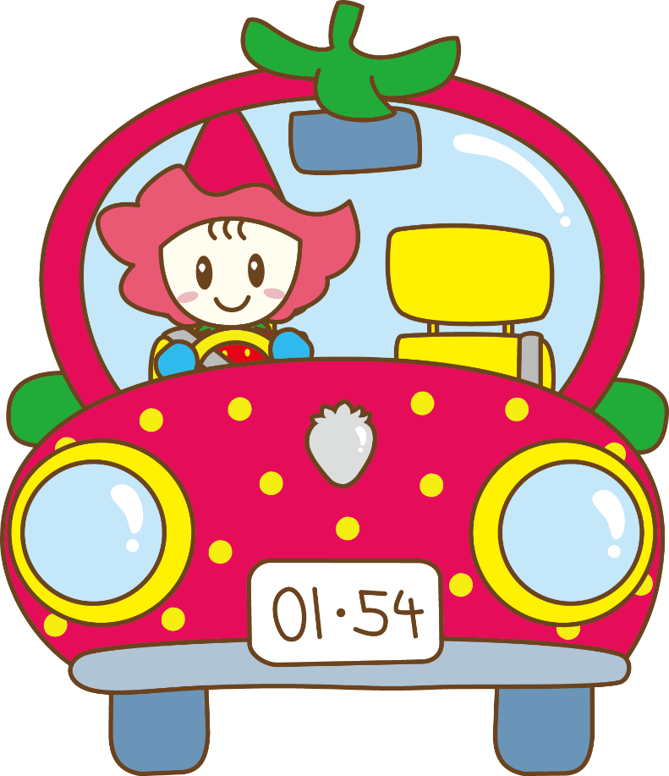
8-13 東北自動車道鹿沼IC出入状況

（単位：台） |  |  |  |  |  | （各年(月）末現在)
区 分 | 平成27年 | 28年 | 29年 | 30年 | 令和元年 | 2年
出入台数 | 5,358,771 | 5,391,423 | 5,420,123 | 5,415,624 | 5,369,301 | 4,690,761

区 分 | 1月 | 2月 | 3月 | 4月 | 5月 | 6月
出入台数 | 420,306 | 407,124 | 421,701 | 296,987 | 277,214 | 360,823

区 分 | 7月 | 8月 | 9月 | 10月 | 11月 | 12月
出入台数 | 392,127 | 412,155 | 412,262 | 439,849 | 436,176 | 414,037
資料：東日本高速道路株式会社

R4より廃止
（差し替える）
8-14 電 話 の 普 及 状 況
（単位：台・％） |  |  |  |  |  |  |  | （各年度末現在）
年 度 | 加入電話 |  |  |  | 公衆電話
 | 総数 | 利用種別 |  | 対前年 増加率 | 総数 | デジタル | アナログ | 対前年 増加率
 |  | 事務用 | 住宅用
平成26年度 | 21,065 | 5,466 | 15,599 | △ 9.3 | 167 | 62 | 105 | △ 7.7
27 | 19,517 | 4,946 | 14,571 | △ 7.3 | 150 | 57 | 93 | △ 10.2
28 | 17,934 | 4,468 | 13,466 | △ 8.1 | 142 | 55 | 87 | △ 5.3
29 | 16,427 | 4,081 | 12,346 | △ 8.4 | 148 | 52 | 96 | 4.2
30 | 15,067 | 3,728 | 11,339 | △ 8.3 | 148 | 41 | 107 | -
資料：ＮＴＴ東日本-関信越 栃木支店調
(注)「8-14電話の普及状況」のデータ提供は平成30年度までです。
令和3年版をもって掲載は終了とします。

8‐15、8‐16、8-17
8-15 郵 便 施 設 数 |  |  |  |  |  |  |  |  |  | 及 び 取 扱 数
 |  |  |  |  |  |  |  |  |  |  |  |  |  |  |  |  |  | （各年度末現在）
年 度 | 郵便局数 |  |  |  |  | 総数 | 引受普通 |  |  | 通常郵便物数 |  |  | 特殊通常郵便物数 |  |  | 小包
 | 総 数 | 郵便事業株式会社 |  | 郵便局会社 |  |  | 第1種 |  |  | 第2種 | 第3種 | 第4種 | 総数 | 普通 速達 | 書留 | 総数 | 普通 | 書留
※
 |  | 支局 | 集配 センター | 郵便局 | 簡易 郵便局 |  | 計 | 定形 | 定形外
平成28年度 | 24 | 1 | 2 | 21 | 3 | 6,545,373 | 3,427,209 | 2,995,012 | 432,197 | 2,683,458 | 1,853 | 3,218 | 106,165 | 26,049 | 80,116 | 323,834 | 320,947 | 2,887
下 表 参 照
29
30
令和元
令和2年度

年 度 | 郵便局数 |  |  |  | 引受郵便物数 |  |  |  |  | 到着郵便物数
 | 総数 | 郵便局 | 簡易 郵便局 | 集配 センター | 総数 | 小型 （定型・はがき） | 大型 （定型外） | 書留 | 小包 | 総数 | 小型 （定型・はがき） | 大型 （定型外） | 書留 | 小包
平成29年度 | 26 | 21 | 3 | 2 | 6,717,343 | 5,552,914 | 797,888 | 51,874 | 314,667 | 12,900,692 | 9,601,617 | 2,680,306 | 205,156 | 413,613
30 | 26 | 21 | 3 | 2 | 5,783,747 | 4,590,925 | 883,994 | 100,442 | 208,386 | 13,570,288 | 10,087,707 | 2,780,366 | 286,132 | 416,083
令和元 | 26 | 21 | 3 | 2 | 6,885,114 | 5,936,308 | 660,253 | 191,897 | 96,656 | 14,588,122 | 10,962,558 | 2,959,496 | 290,716 | 375,352
令和2年度 | 26 | 21 | 3 | 2 | 5,933,246 | 4,902,801 | 678,047 | 233,190 | 119,208 | 13,080,992 | 9,310,953 | 3,077,245 | 287,860 | 404,934
資料：日本郵便株式会社鹿沼郵便局調
（注1）※は代金引換含む
（注2）平成27年度、平成29年度、郵便物査数方法変更

8-16 テレビ契約状況 |  |  |  |  |  |  |  |  |  | 8-17 ケーブルテレビ加入状況
 |  |  |  |  |  |  | （各年度末現在） |  |  |  |  |  |  |  |  |  | （各年度末現在）
年 度 |  | 世帯数 |  | 契約総数 |  | 衛星契約（再掲） |  |  |  | 年 度 |  | 世帯数 |  | ケーブルテレビ |  | インターネット
 |  |  |  | 契約数 | 普及率(%) | 契約数 | 普及率(%) |  |  |  |  |  |  | 利用世帯数 | 利用率(%) | 利用世帯数 | 利用率(%)
平成28年度 |  | 38,680 |  | 31,698 | 81.9 | 12,565 | 32.5 |  |  | 平成28年度 |  | 38,425 |  | 18,109 | 47.1 | 13,051 | 34.0
29 |  | 38,973 |  | 32,280 | 82.8 | 12,899 | 33.1 |  |  | 29 |  | 38,973 |  | 17,067 | 43.8 | 12,662 | 32.5
30 |  | 39,239 |  | 32,794 | 83.6 | 13,308 | 33.9 |  |  | 30 |  | 39,239 |  | 17,221 | 43.9 | 12,473 | 31.8
令和元 |  | 39,796 |  | 33,432 | 84.0 | 13,733 | 34.5 |  |  | 令和元 |  | 39,796 |  | 17,580 | 44.1 | 12,492 | 31.3
令和2年度 |  | 40,140 |  | 33,095 | 82.4 | 13,530 | 33.7 |  |  | 令和2年度 |  | 40,140 |  | 17,675 | 44.0 | 13,033 | 32.5
資料：NHK HP参照 |  |  |  |  |  |  |  |  |  | 資料：鹿沼ケーブルテレビ(株）調

